상품제안서
[송월타올] 크리스마스 디퓨저 3조 세트 (노엘 2매 +코코도르 120ml 1개) | 상품코드: S38694

 |  |  |  |  |  |  | 02-713-8555 | www.synergygift.co.kr
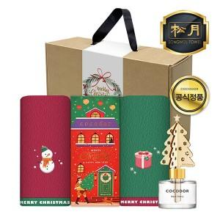

【상세/제작정보】

【인쇄/포장옵션】 | 실크, 자수 / 크라프트 손잡이 박스

【공급단가】 | 수량 | 50~ | 100~ | 300~ | 500~ | 1,000~
*VAT별도 | 단가 | 15,600원 | 15,360원 | 15,000원 | 14,400원 | 13,800원

【상품 URL】 | https://www.synergygift.co.kr:443/src/goods_detail.php?gdno=38694

